상품제안서
항균물티슈(10매)&마스크5P세트 | 상품코드: S10882

 |  |  |  |  |  |  | 02-713-8555 | www.synergygift.co.kr
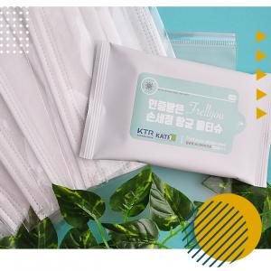

【상세/제작정보】 | <p>*라벨인쇄/케이스인쇄 가능합니다*</p>

【인쇄/포장옵션】 | 실크, 스티커 / 포장불가능

【공급단가】 | 수량 | 300~ | 500~ | 1,000~ | 3,000~ | 5,000~
*VAT별도 | 단가 | 2,830원 | 2,730원 | 2,620원 | 2,520원 | 2,450원

【상품 URL】 | https://www.synergygift.co.kr:443/src/goods_detail.php?gdno=17463

